Solicitud gráfica
 | Área: | Matemáticas |  |  | Fecha:
 | Grado: | 9 |  |  | 2016-02-22
 | Título del tema: | Las funciones exponenciales y logaritmicas |  |  | ¿Cuaderno de estudio o recurso? | Cuaderno de Estudio
 | Editor: | Cristhian Bello Rivera

 | Código guión o recurso: | MA_09_07_CO | ← Para determinar este código, visite la hoja de Ayuda
 |  |  |  |  | ESPECIFICACIÓN DE ARCHIVOS A ENTREGAR
Núm. | Archivo Shutterstock o ruta en web | Imagen para: | Tipo | Formato | Nombre imagen SMALL | Tamaño imagen SMALL | Nombre imagen ZOOM | Tamaño imagen ZOOM | Descripción | Observaciones
IMG01 | 148074182 | Cuaderno de Estudio | Fotografía | Horizontal | MA_09_07_CO_IMG01_small | 526 x 370 px | MA_09_07_CO_IMG01_zoom | 800 x 600 px
IMG02 | Ver descripcion | Cuaderno de Estudio | Ilustración | Vertical | MA_09_07_CO_IMG02_small | 526 x 370 px | MA_09_07_CO_IMG02_zoom | 800 x 600 px | 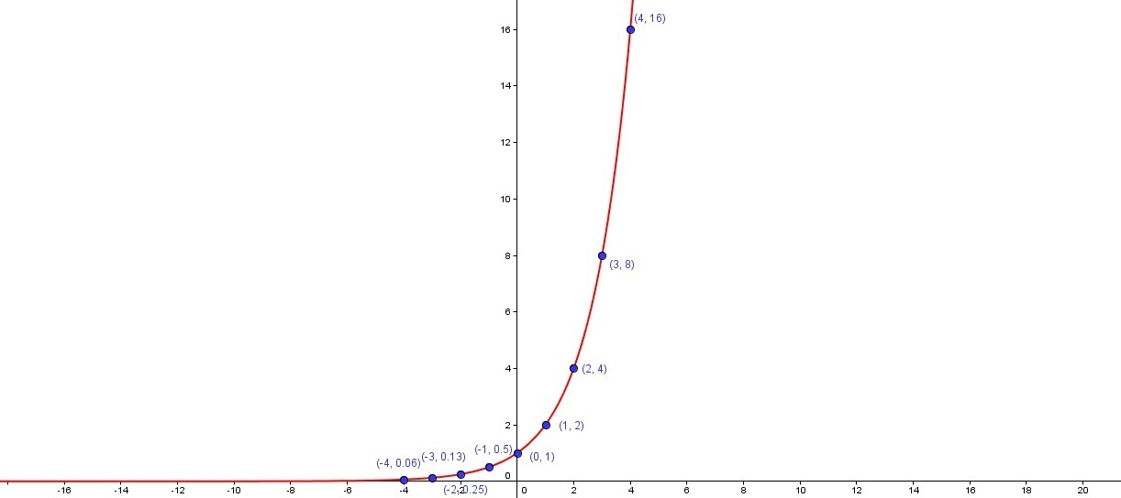 | Grafica de la funcion f(x) = 2^x, mostrar los puntos que presenta la gráfica
IMG03 | 139550174 | Cuaderno de Estudio | Fotografía | Vertical | MA_09_07_CO_IMG03_small | 526 x 370 px | MA_09_07_CO_IMG03_zoom | 800 x 600 px
IMG04 | Ver descripcion | Cuaderno de Estudio | Ilustración | Vertical | MA_09_07_CO_IMG04_small | 526 x 370 px | MA_09_07_CO_IMG04_zoom | 800 x 600 px |  | grafica de la funcion f(x) = log_2_x
IMG05 | 113872831 | Cuaderno de Estudio | Fotografía | Vertical | MA_09_07_CO_IMG05_small | 526 x 370 px | MA_09_07_CO_IMG05_zoom | 800 x 600 px |  | Diagrama de barras, crecimento exponencial
IMG06 | 107861108 | Cuaderno de Estudio | Fotografía | Vertical | MA_09_07_CO_IMG06_small | 526 x 370 px | MA_09_07_CO_IMG06_zoom | 800 x 600 px |  | Diagrama de barras, decrecimento exponencial
IMG07 | 157955063 | Cuaderno de Estudio | Ilustración | Vertical | MA_09_07_CO_IMG07_small | 526 x 370 px | MA_09_07_CO_IMG07_zoom | 800 x 600 px |  | Escribir en español enunciado superior cambiar por: "Emisión de rayos gamma desde un núcleo atómico", eliminar la palabra "core" y traducir Gamma ray por rayos gamma
IMG08 | https://upload.wikimedia.org/wikipedia/commons/thumb/4/47/Ondas_s%C3%ADsmicas_s_p.svg/220px-Ondas_s%C3%ADsmicas_s_p.svg.png | Cuaderno de Estudio | Ilustración | Vertical | MA_09_07_CO_IMG08_small | 526 x 370 px | MA_09_07_CO_IMG08_zoom | 800 x 600 px | 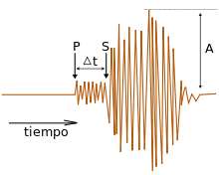 | La imagen es tomada de la pagina si no es libre dibujar un similar
IMG09 | 206742187 | Cuaderno de Estudio | Ilustración | Horizontal | MA_09_07_CO_IMG09_small | 526 x 370 px | MA_09_07_CO_IMG09_zoom | 800 x 600 px | 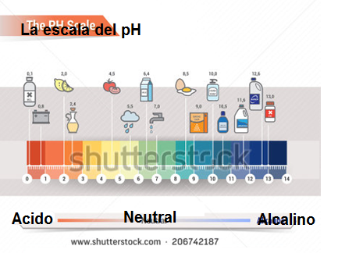 | Se debe recortar y modificar la imagen que porviene de Shutterstock, escribiendo los enunciados en españo como se muestra en la descripcion

